S299 (3)
Ref. | Dec. | Item No. | Pic. | 款式做法以及改版说明 | STONE COLOR | CHINESE | Plating | SIZE 美围 |  |  |  |  |  |  |  | Q'ty (pcs) | Unit Weight(g) | Total WT(G) | Silver Price (USD/g) | Labor Price (USD/g) | Price (USD/g) | Total (USD)

序号 | 产品类别 | 产品编号 | 图片 |  | 石头色 | 石头色中文 | 电镀 | 3 | 4 | 5 | 6 | 7 | 8 | 9 | 10 | 数量（pcs） | 成品单重（g/pcs） | 总重（g） | 银价单价按克 | 工费单价按克 | 单价按克 | 总金额
1 | 项链 | SN07728 |  |  | all white | 白 | RODHIUM PLATE 镀白 | 42 cm |  |  |  |  |  |  |  | 60 | 22.69 | 1361.40 | US$2.98 | US$0.20 | US$3.18 | US$4,329.25
 |  | SN07728-H |  |  | very ligth yellow | 鹅黄锆 | RODHIUM PLATE 镀白 | 42 cm |  |  |  |  |  |  |  | 20 | 22.69 | 453.80 | US$2.98 | US$0.38 | US$3.36 | US$1,524.77
 |  | SN07728-H |  |  | cb01 | 合成石CB01 | RODHIUM PLATE 镀白 | 42 cm |  |  |  |  |  |  |  | 20 | 22.69 | 453.80 | US$2.98 | US$0.38 | US$3.36 | US$1,524.77
 |  | SN07728-H |  |  | cb12 | 合成石CB12 | RODHIUM PLATE 镀白 | 42 cm |  |  |  |  |  |  |  | 10 | 22.69 | 226.90 | US$2.98 | US$0.38 | US$3.36 | US$762.38
 |  | SN07728 |  |  | BLACK CZ | 黑纳米 | BLACK PLATE镀黑 | 42 cm |  |  |  |  |  |  |  | 10 | 22.69 | 226.90 | US$2.98 | US$0.38 | US$3.36 | US$762.38
 |  | SN07728-H |  |  | tanzanite | 坦桑锆 | RODHIUM PLATE 镀白 | 42 cm |  |  |  |  |  |  |  | 20 | 22.69 | 453.80 | US$2.98 | US$0.38 | US$3.36 | US$1,524.77
 |  | SN07728 |  |  | RUBY 3 | #3红刚玉 | RODHIUM PLATE 镀白 | 42 cm |  |  |  |  |  |  |  | 15 | 22.69 | 340.35 | US$2.98 | US$0.38 | US$3.36 | US$1,143.58
 |  | SN07728-H |  |  | acquamarine | 水兰玻107 | RODHIUM PLATE 镀白 | 42 cm |  |  |  |  |  |  |  | 15 | 22.69 | 340.35 | US$2.98 | US$0.20 | US$3.18 | US$1,082.31
 |  | SN07728 |  |  | light pink | 粉红 | RODHIUM PLATE 镀白 | 42 cm |  |  |  |  |  |  |  | 10 | 22.69 | 226.90 | US$2.98 | US$0.20 | US$3.18 | US$721.54
 |  | SN07728 |  |  | champagne | 浅香槟锆 | RODHIUM PLATE 镀白 | 42 cm |  |  |  |  |  |  |  | 10 | 22.69 | 226.90 | US$2.98 | US$0.20 | US$3.18 | US$721.54
 |  | SN07728 |  |  | champagne | 浅香槟锆 | S208 2025-03# GP+泳漆色板 | 42 cm |  |  |  |  |  |  |  | 20 | 22.69 | 453.80 | US$2.98 | US$0.20 | US$3.18 | US$1,443.08
 |  | SN07728 |  |  | brown | 纳米咖啡 | BLACK PLATE镀黑 | 42 cm |  |  |  |  |  |  |  | 20 | 22.69 | 453.80 | US$2.98 | US$0.38 | US$3.36 | US$1,524.77
 |  | SN07728 |  |  | white cz | 白 | RODHIUM PLATE 镀白 | 38 cm |  |  |  |  |  |  |  | 20 | 20.53 | 410.58 | US$2.98 | US$0.20 | US$3.18 | US$1,305.65
 |  | SN07728 |  |  | white cz | 白 | RODHIUM PLATE 镀白 | 40CM |  |  |  |  |  |  |  | 60 | 21.61 | 1296.57 | US$2.98 | US$0.20 | US$3.18 | US$4,123.10
 |  | SN07728 |  |  | WHITE CZ | 白 | RODHIUM PLATE 镀白 | 45 cm |  |  |  |  |  |  |  | 20 | 24.31 | 486.21 | US$2.98 | US$0.20 | US$3.18 | US$1,546.16
2 | 项链 | SN16563-P | 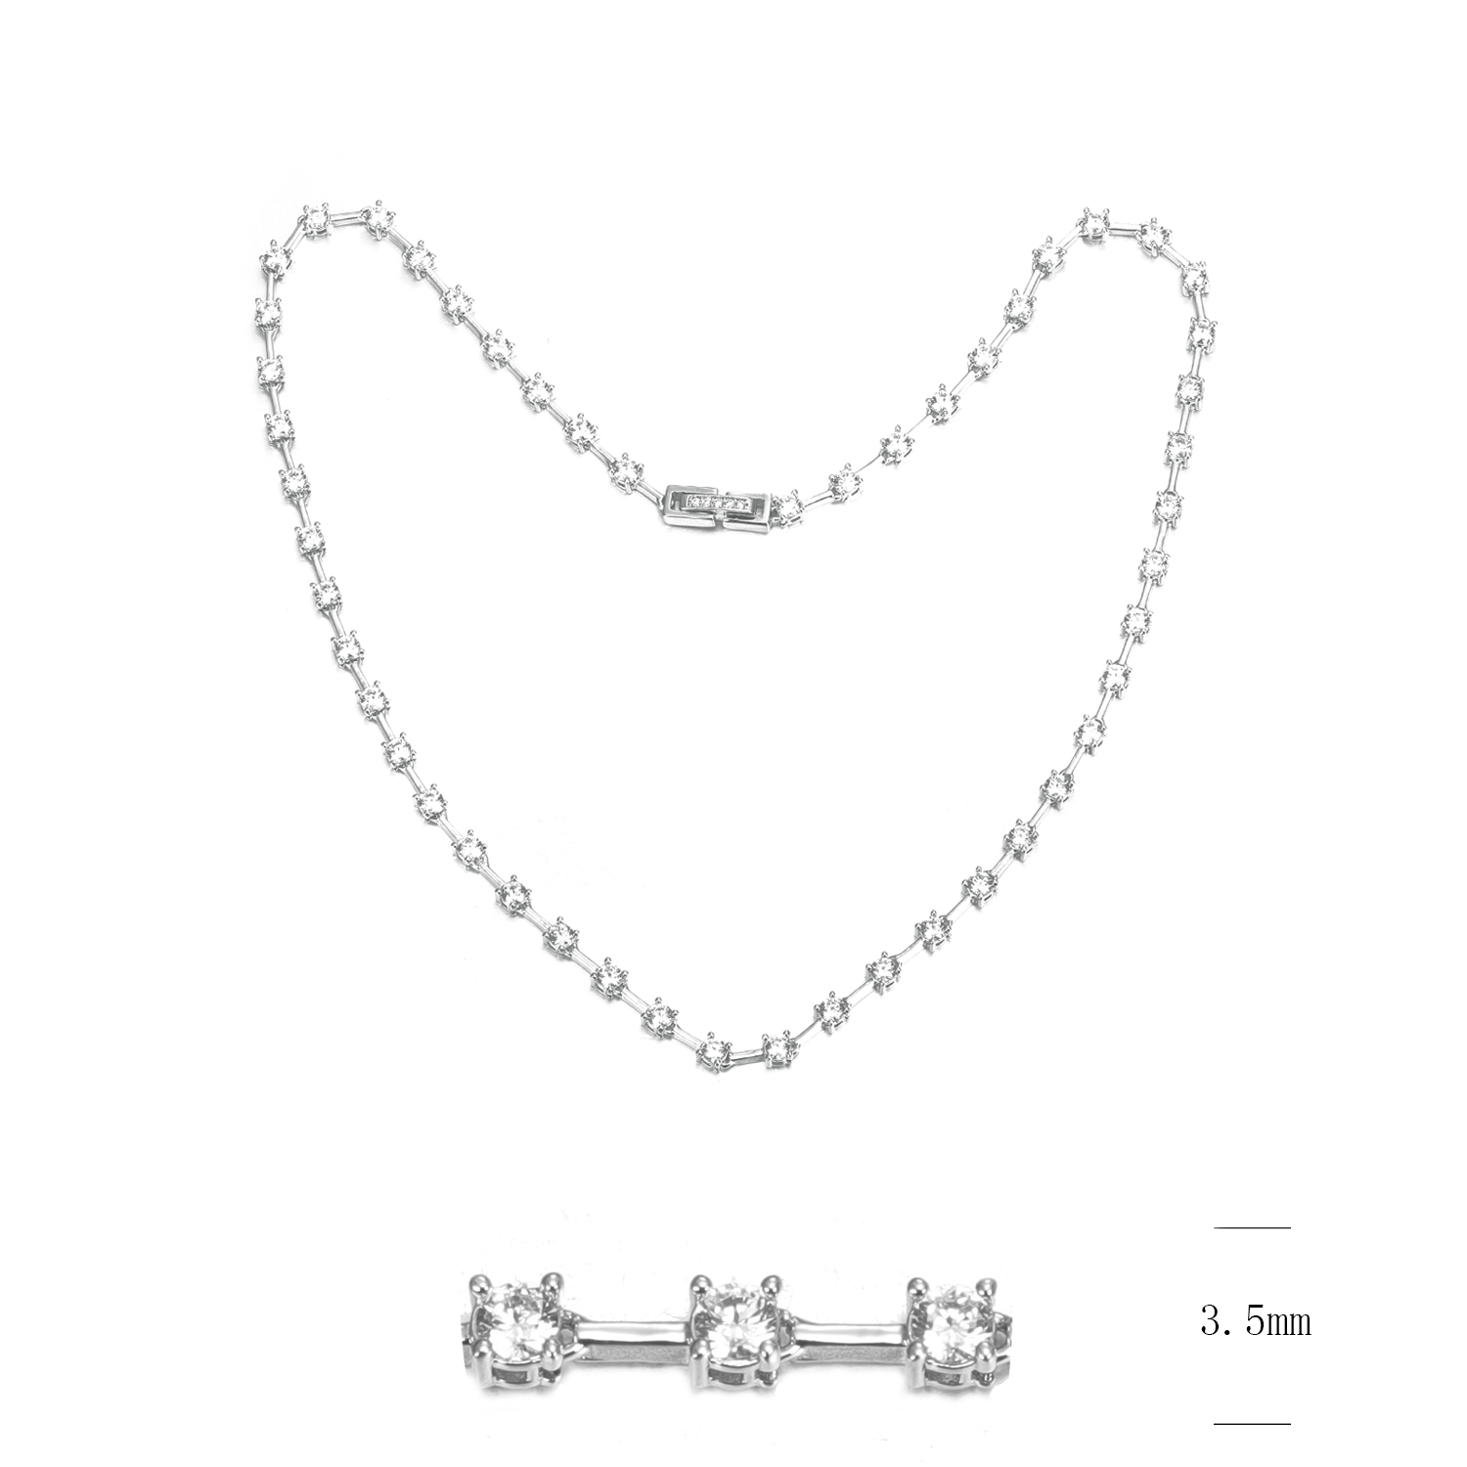 |  | WHITE CZ | 白 | RODHIUM PLATE 镀白 | 42 cm |  |  |  |  |  |  |  | 40 | 12.9 | 516.00 | US$2.98 | US$0.59 | US$3.57 | US$1,842.12
3 | 吊坠 | SZ32326 |  |  | WHITE CZ | 白 | RODHIUM PLATE 镀白 |  |  |  |  |  |  |  |  | 50 | 3.08 | 154.00 | US$2.98 | US$0.80 | US$3.78 | US$582.12
4 | 吊坠 | SZ32999 |  |  | PEARL AND SMALL CZ WHITE | 巴洛克贝壳珠+白 | RODHIUM PLATE 镀白 |  |  |  |  |  |  |  |  | 25 | 2.25 | 56.25 | US$2.98 | US$0.01 | US$2.99 | US$168.19
total |  |  |  |  |  |  |  |  |  |  |  |  |  |  |  | 445 |  | 8138.32 |  |  |  | US$26,632.48

